상품제안서
시즈넬 플라워 디퓨저 50ml 더블카네이션 | 상품코드: S39128

 |  |  |  |  |  |  | 02-713-8555 | www.synergygift.co.kr
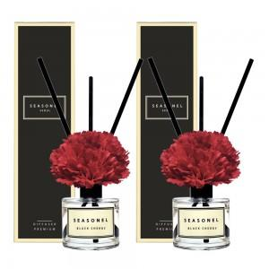

【상세/제작정보】 | <p><span style="font-size: 14pt;">※ 디퓨저 50개 단위로 향 선택 가능합니다.</span></p>

【인쇄/포장옵션】 | 스티커 / 포장지포장

【공급단가】 | 수량 | 50~ | 100~ | 500~ | 1,000~ | 2,000~
*VAT별도 | 레드 | 9,330원 | 9,180원 | 8,970원 | 8,610원 | 8,250원
 | 핑크 | 9,330원 | 9,180원 | 8,970원 | 8,610원 | 8,250원

【상품 URL】 | https://www.synergygift.co.kr:443/src/goods_detail.php?gdno=39128

